日志&目标
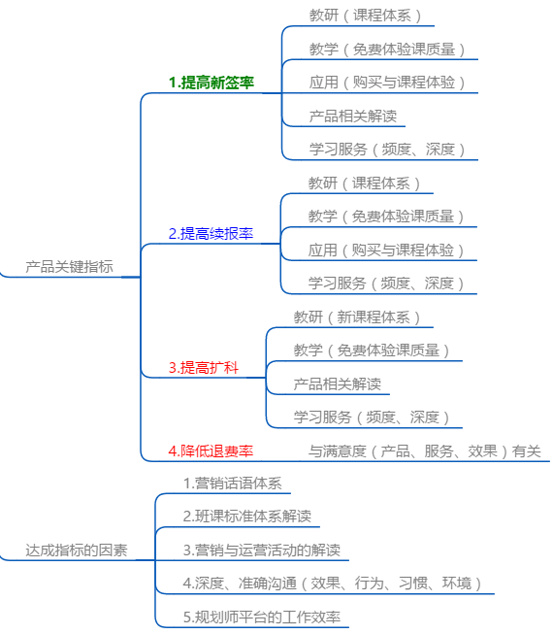
更新记录 | 版本 | 更新时间 | 更新人 | 备注
 | V1.0 | 2018-09-06 | lihui | 创建原始产品文档

产品计划 | 阶段 | 时间 | 工作任务 | 参与人员 | 备注
 | 需求阶段 | 0720-0820 | 需求梳理 | 李慧 | 需求用例分析
 |  | 0815 | 需求确认 | 大叔、之玲、马卉
 | 产品阶段 | 0801-0904 | 产品分析 | 李慧
 |  | 0831 | 原型评审 | 规划师组、大叔
 |  | 0904-0920 | 产品原型定稿 | 李慧
 |  | 0921-0930 | prd编写 | 李慧
 |  | 0918-0930 | 界面设计 | 大叔
 |  | 0930 | 产品PRD评审
 | 开发阶段 |  | 开发设计
 |  |  | 工期评估
 |  |  | 前端
 |  |  | 后端
 |  |  | 测试
 | 运营阶段 |  | 培训
 |  |  | 发布
 |  |  | 产品优化
 |  |  | 问题跟踪

业务流程图
